TC-01
Title | Como usuario quiero poder iniciar sesión

Description / Overview | La cuenta no se bloquea al intentar por tercera vez ingresar a la cuenta poniendo mal la contraseña

Reproduction Steps | 1- Abrir la aplicación http://127.0.0.1:5000/
 | 2- Click en "Sing In"
 | 3- Completar campo "Email" con un email que ya posea una cuenta
 | 4- Completar campo "Password" con una contraseña erronea
 | 5- Click en "Enviar"
 | 6- Completar campo "Email" con el mismo email del paso 3
 | 7- Completar campo "Password" con una contraseña erronea
 | 8- Click en "Enviar"
 | 9- Completar campo "Email" con el mismo email del paso 3
 | 10- Completar campo "Password" con una contraseña erronea
 | 11- Click en "Enviar"

Expected Behavior | Luego del tercer intento de inicio de sesión se debería bloquear al usuario y mostrar una notificación con el mensaje de "Usuario bloqueado"

Actual Behavior | Sigue mostrando el mensaje "Invalid UserId / Password" sin importar el número de veces probadas
 | 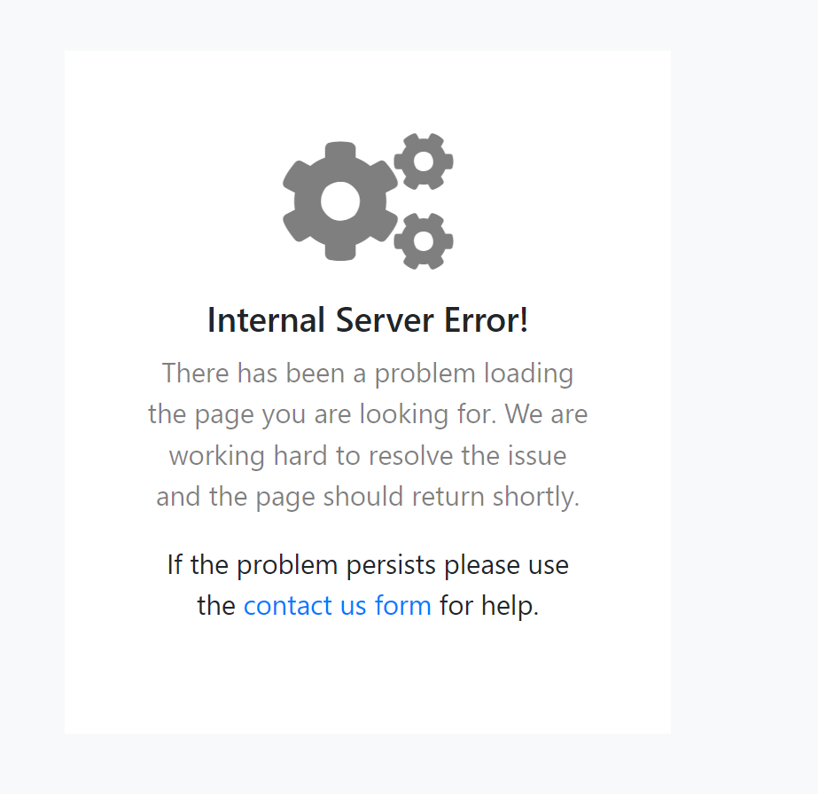
Incidence / Severity / Probability of reproduction | Gravedad crítica: debería bloquear la cuenta luego del tercer intento para así evitar el posible robo de cuentas ajenas.
 | 100% tasa de reproduccion

Story and Acceptance Criteria affected | US PE-54

Browsers tested | Google Chrome

Environment | http://127.0.0.1:5000/

Notes

